상품제안서
라이트파스텔 프리미엄 여행용파우치 6종세트 | 상품코드: S39223

 |  |  |  |  |  |  | 02-713-8555 | www.synergygift.co.kr
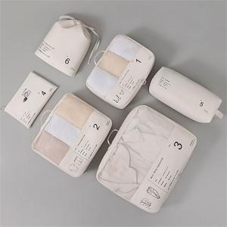

【상세/제작정보】

【인쇄/포장옵션】 | 실크, 컬러필름전사 / 포장지포장

【공급단가】 | 수량 | 50~ | 100~ | 500~ | 1,000~ | 2,000~
*VAT별도 | 단가 | 12,220원 | 12,020원 | 11,150원 | 10,960원 | 10,860원

【상품 URL】 | https://www.synergygift.co.kr:443/src/goods_detail.php?gdno=39223

